Sheet1
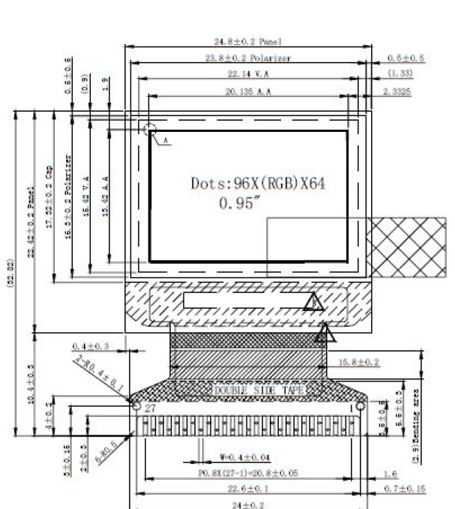
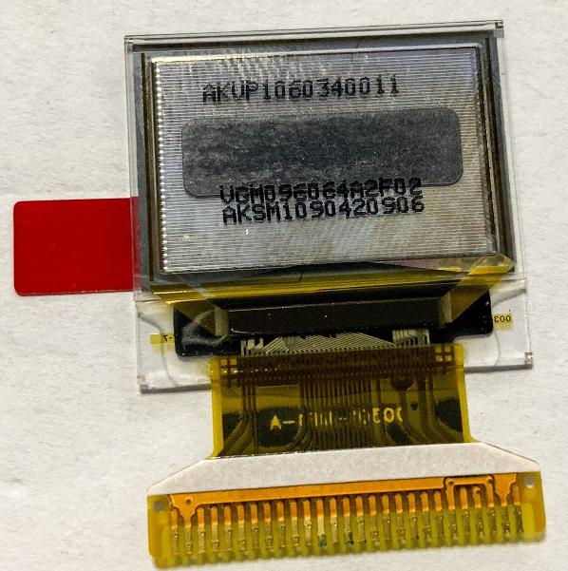

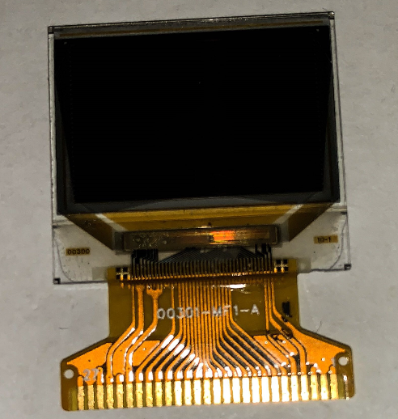

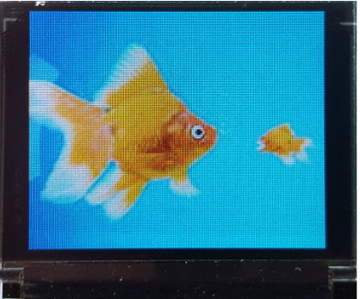
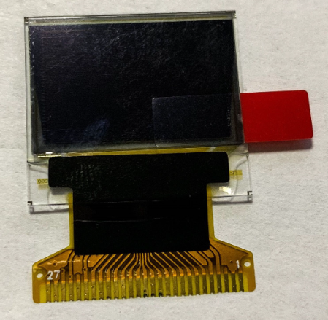

主控 | 屏体型号 | 0.95
sd1331z | VGP096064A2F01
IloveC2018
cc.hack@qq.com

项目号 | 产品型号(品名) | 屏体型号 |  | 对角线尺寸 | 产品厚度 | 屏体尺寸 | A.A Size | Pixel size | Dot Size 灰度
301 | VGM096064A2F02 | VGP096064A2F01 | 彩色 | 0.95 | 1.33 | 24.8*22.42 | 20.135*13.42 | 0.21*0.21 | 0.045*0.019 | 65K

